Sheet1
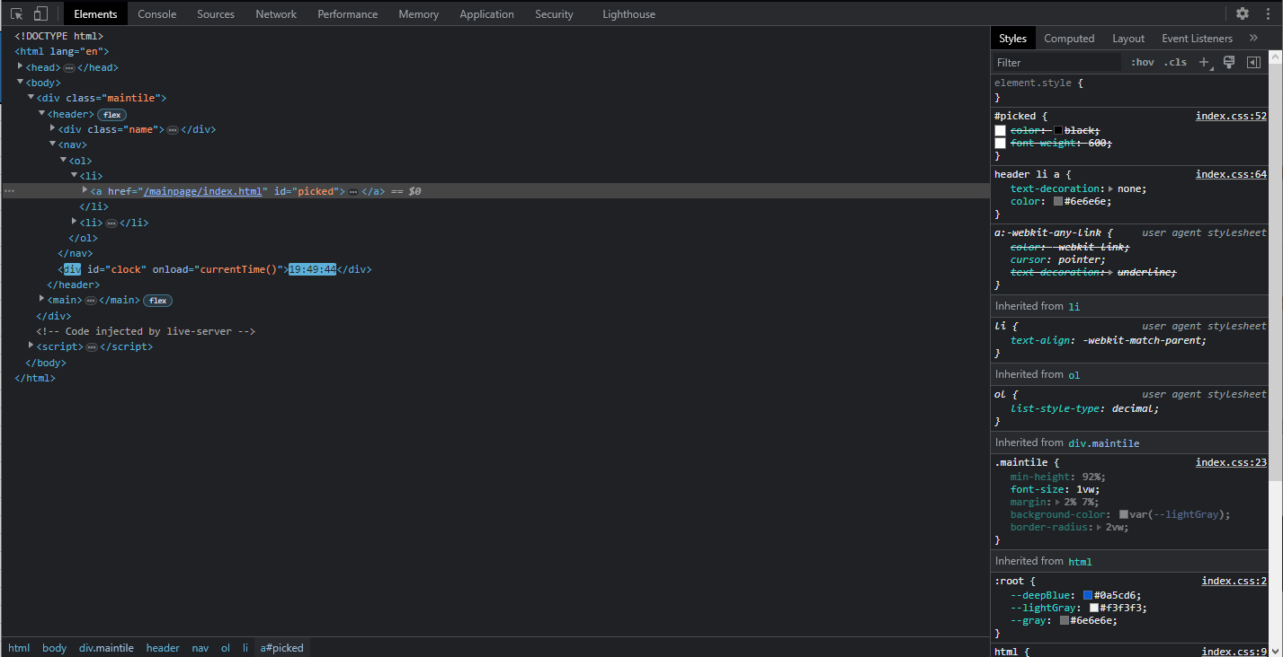
Numer | 10
Wykonawca testu | Mateusz Jankowski
Data wykonania
Rodzaj testu | Test interfejsu
Nazwa testu | Test sprawdzający cechy czcionki przycisków Home oraz Weather
Priorytet | Niski
Podstawa testu | Wymagania klienta
Opis | Klient chce, aby czcionka przycisków znajdujących się w polu nawigacji były jasnego odcienia szarego, oraz ma się rozjaśnić po najechaniu.

Oczekiwany rezultat | Czcionka przycisków ma mieć kolor jasno-szary - [#6e6e6e] oraz ma rozjaśnić się o 30% po najechaniu.

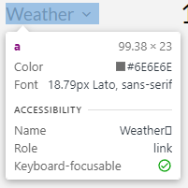
Otrzymany rezultat | Zgodny z oczekiwanymi rezultatami.

Załączniki | Zrzuty ekranu.

